2.Jenkins初期設定
1. | ブラウザアドレスバーに、 | http://xxx.xxx.xxx.xxx:8080/ | を入力して、Jenkins画面を初回起動します。
 | ※ xxx.xxx.xxx.xxxはJenkinsサーバーのIPアドレスです。

2. | Jenkinsサーバーの /var/lib/jenkins/secrets/initialAdminPassword ファイルから初期パスワードを取得して入力します。
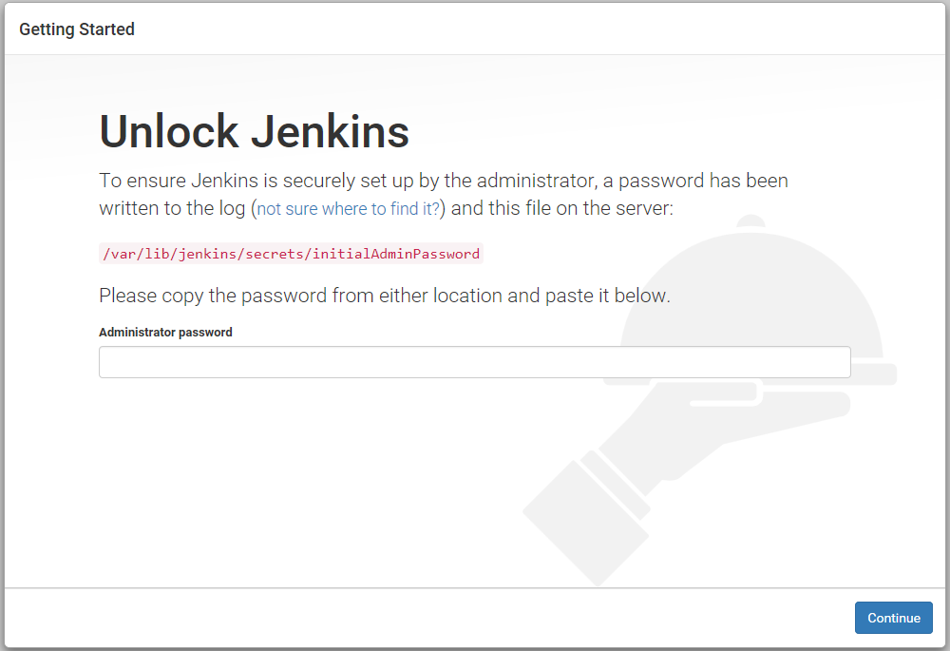

1

2

3. | プラグインを選択しない。
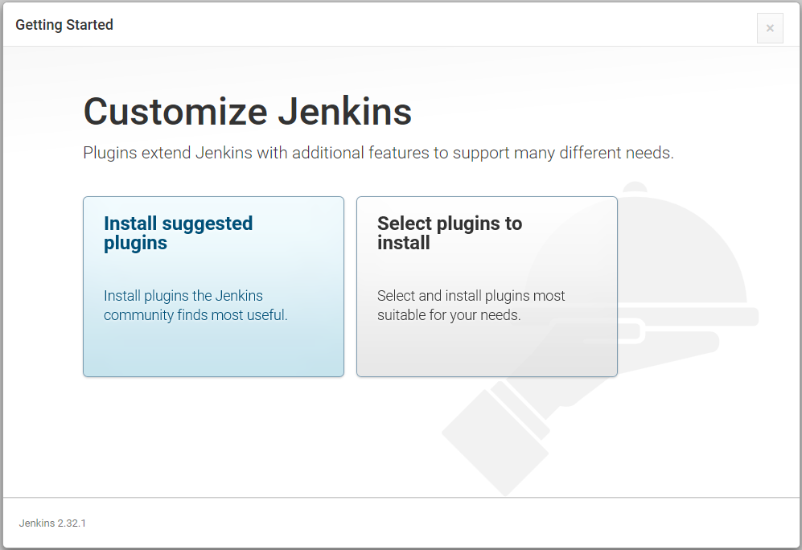

1

4. | 初期設定を完了します。
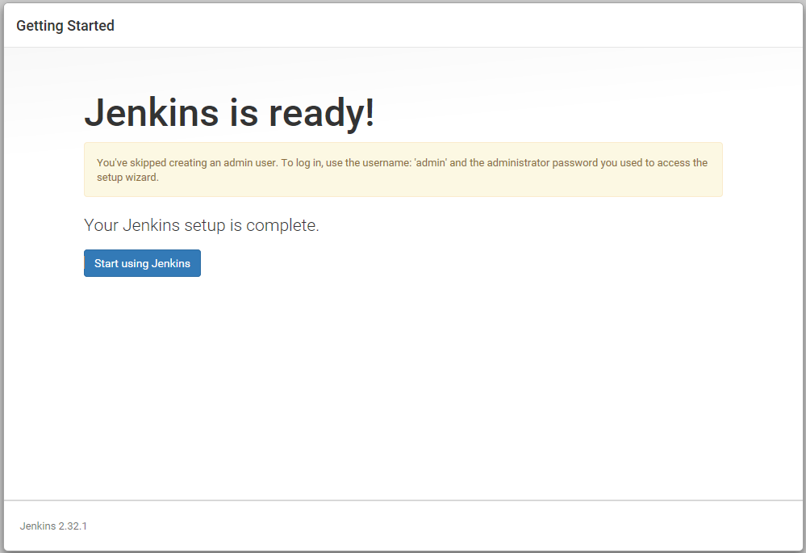

1

3.Jenkinsプラグイン管理
1. | Jenkinsメイン画面に、「Jenkinsの管理」をクリックします。
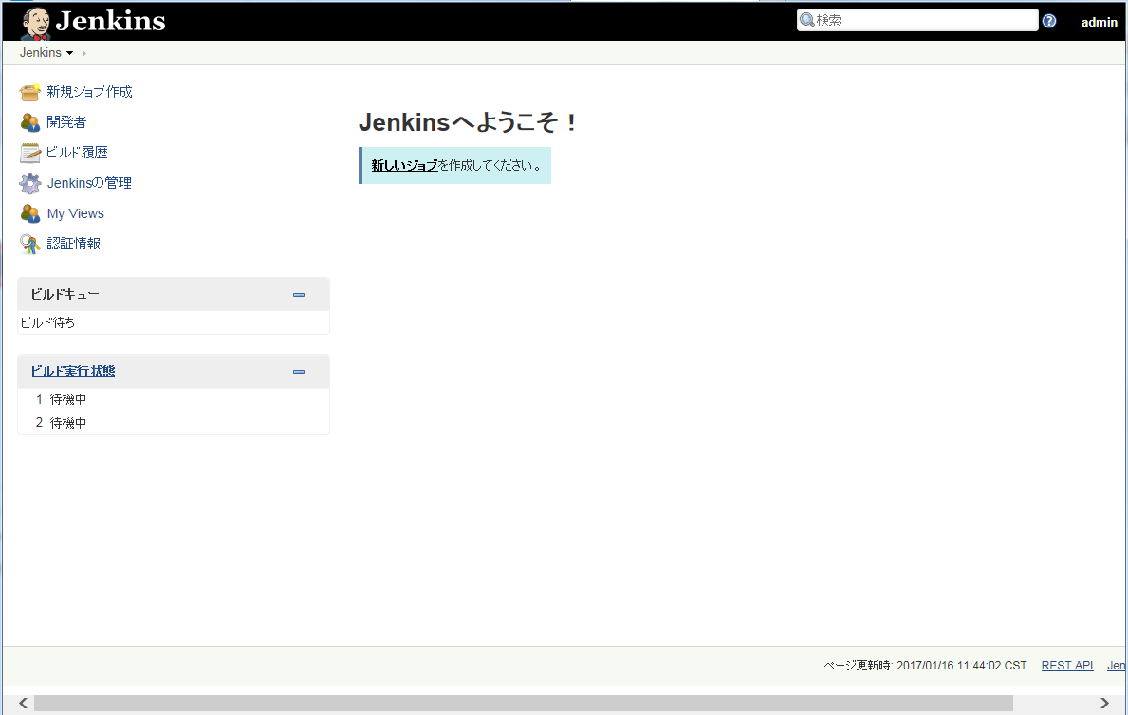

1

2. | Jenkinsの管理画面に、「プラグインの管理」をクリックします。
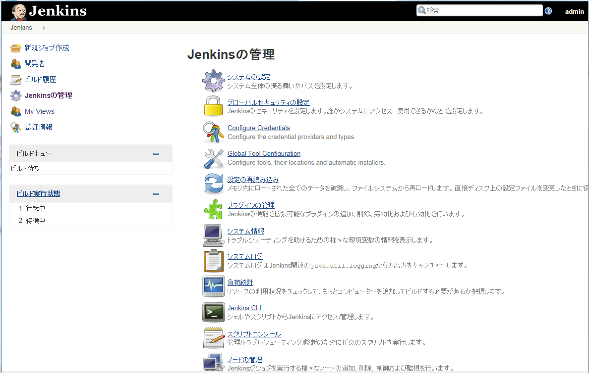

1

3. | プラグインインストール済みを確認します。
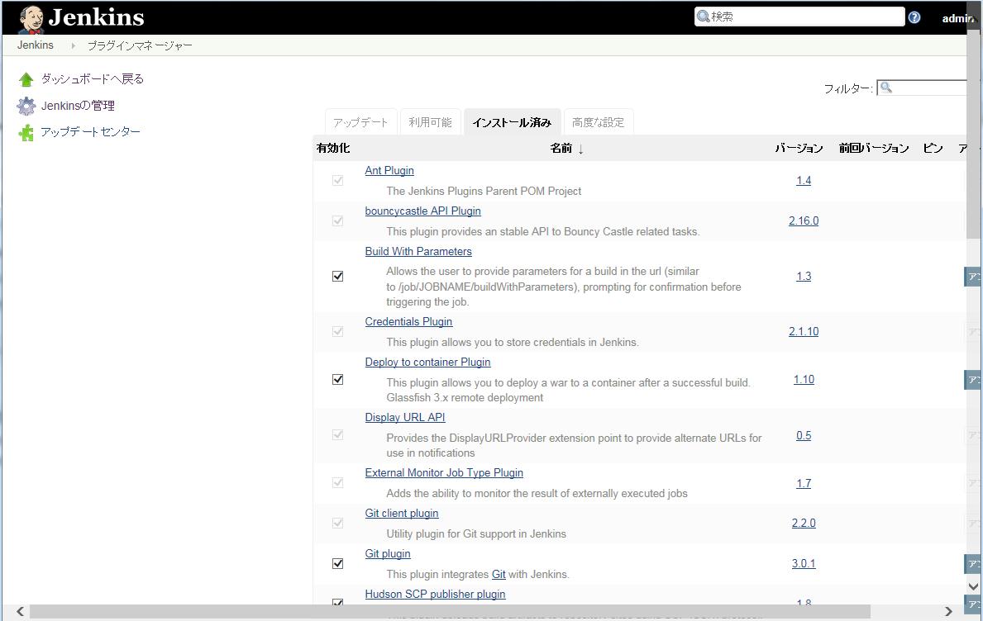

1

4. | 必要なら、Jenkinsプラグイン(hpi/jpiファイル)を手動追加します。
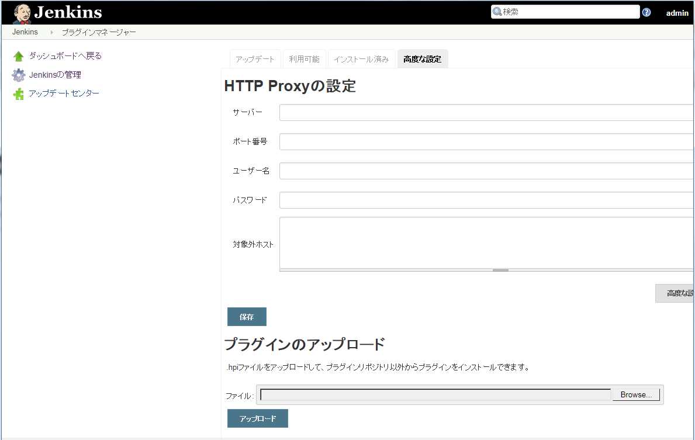

1

2

3

4.Jenkinsユーザー管理
1. | Jenkinsの管理画面に、「ユーザーの管理」をクリックします。
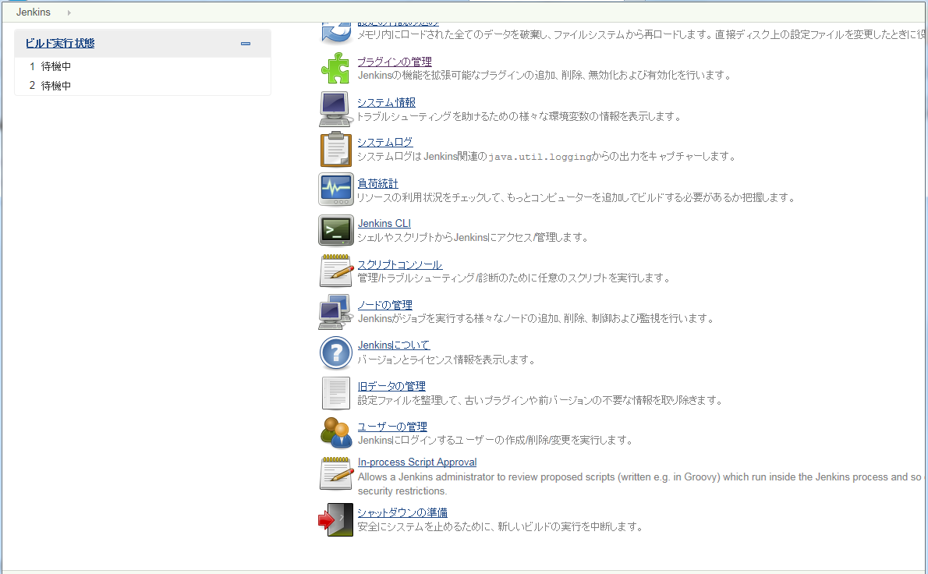

1

2. | ユーザーの管理画面に、ユーザーIDをクリックします。

1

2. | 「設定」をクリックします。
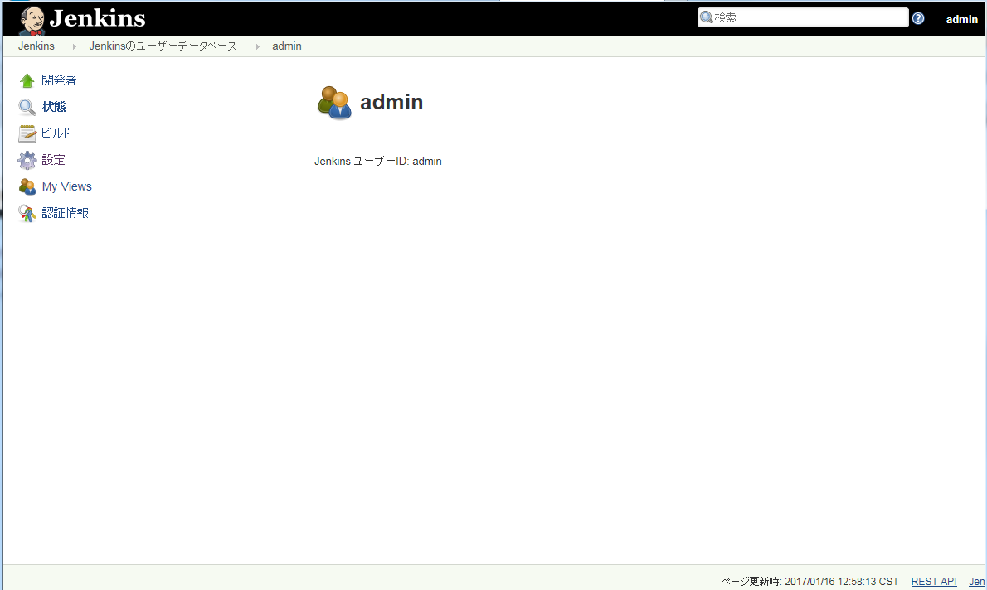

1

3. | ユーザー情報を必要に応じて変更して保存します。
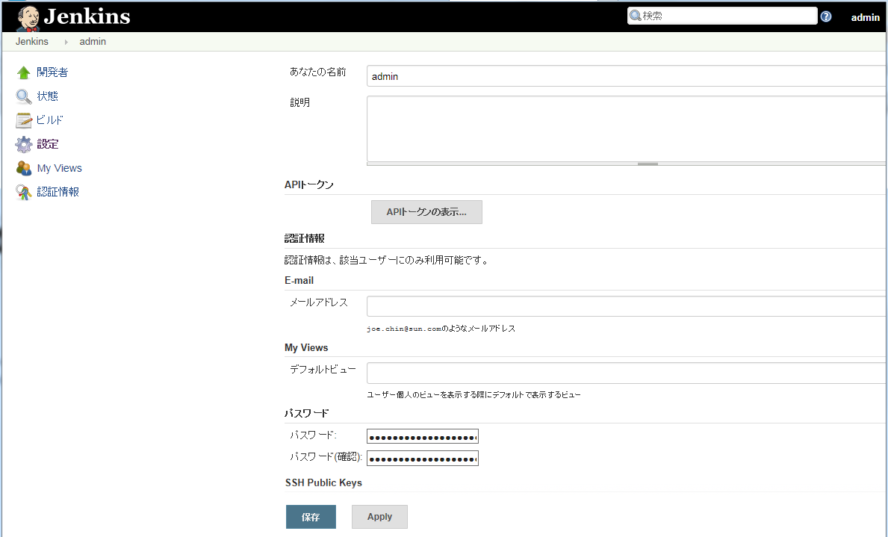
1

2

4. | ユーザーの管理画面に、「ユーザー作成」をクリックします。
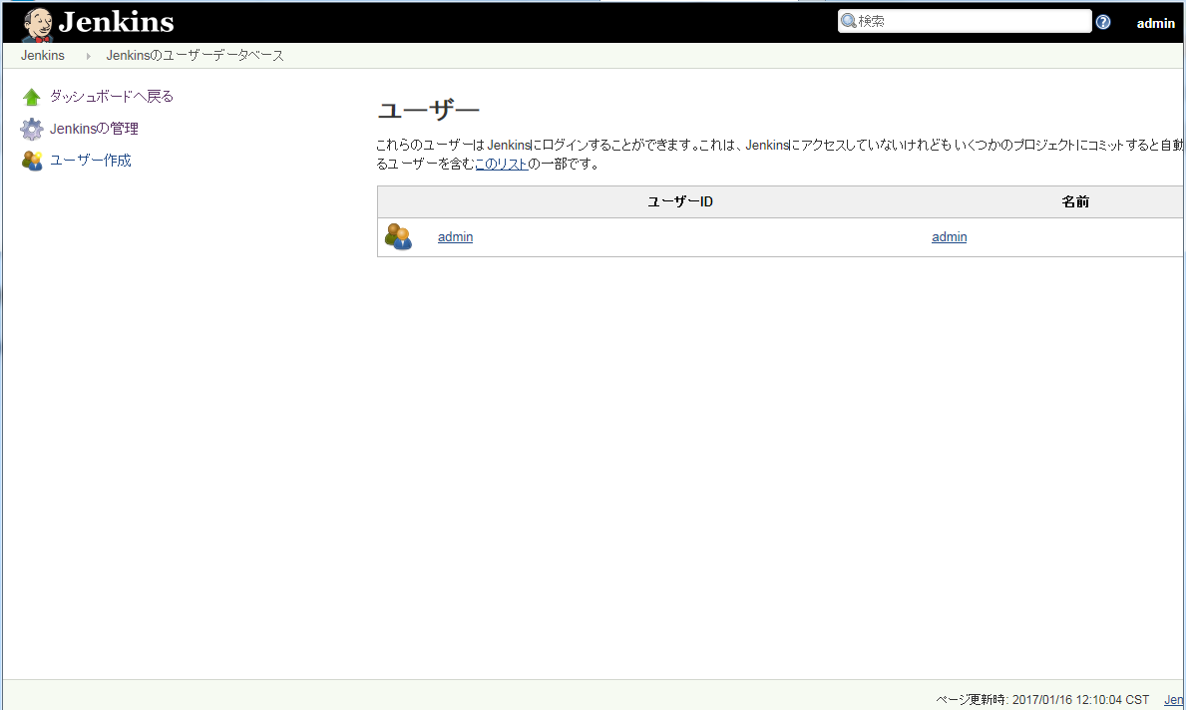

1

5. | ユーザー作成画面に、ユーザー情報を入力して、ユーザーを作成します。
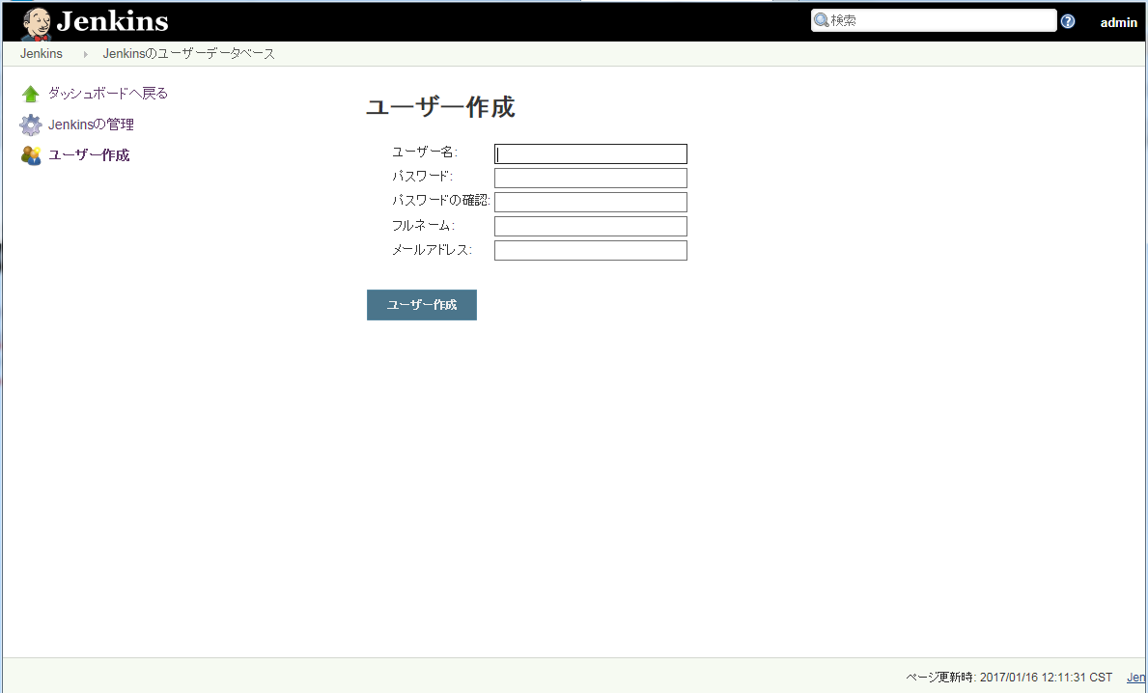

1

2

